界面&功能
龙神觉醒系统 |  |  |  | 功能规则

 | 功能入口

 | 1.主界面新加一个龙神按钮，在龙神按钮下面的一个子页签

 | 觉醒选择界面【当前为示例】

1
2
3
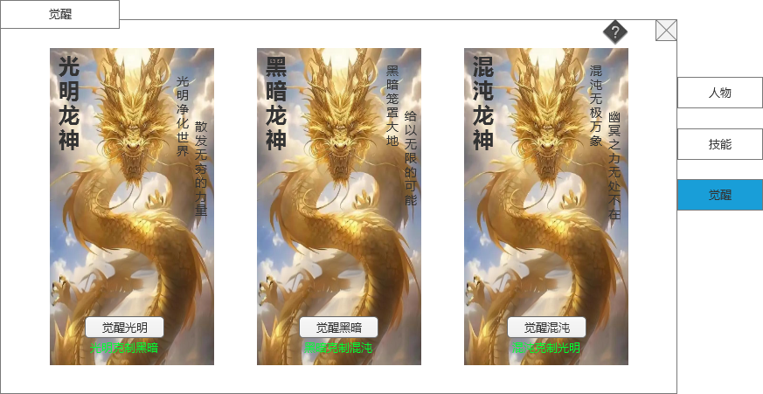
 |  | 1.功能标题与功能说明
 |  | ▶ | 显示标题文字 |  | 1.功能标题与功能说明
 |  | 2.关闭和帮助 |  |  | ▶ | 显示标题文字
 |  | ▶ | 关闭按钮：点击关闭界面 |  | 2.关闭和帮助
 |  | ▶ | 帮助按钮：点击打开通用帮助界面 |  | ▶ | 关闭按钮：点击关闭界面
 |  | 3.功能页签 |  |  | ▶ | 帮助按钮：点击打开通用帮助界面
 |  | ▶ | 功能页签，页签会有多个，每个页签之间的间隔处理 |  | 3.功能页签
 |  | ▶ | 需要有选中效果 |  | ▶ | 功能页签，页签会有多个，每个页签之间的间隔处理
 |  | 4.选择框信息 |  |  | ▶ | 需要有选中效果
 |  | ▶ | 有3个龙神可以选择，分别为光明、黑暗、混沌 |  | 4.选择框信息
 |  | ▶ | 每个选项需要有合适选项的背景图，根据选择需要3个图 |  | ▶ | 有3个龙神可以选择，分别为光明、黑暗、混沌
 |  | ▶ | 标题文字（光明龙神等）最好用美术字 |  | 5.选择按钮
 |  | ▶ | 描述文字（光明净化世界等）最好用特殊字体 |  | ▶ | 玩家点击觉醒后弹出二次确认框“是否选择觉醒XX龙神？”
 |  | 5.选择按钮 |  |  | ▶ | 确认后界面变成觉醒培养界面。
 |  | ▶ | 按钮可以做得显眼特殊一点
 |  | ▶ | 按钮下方有文字说明

4
5

2
 | 觉醒培养界面【当前为示例】
1
10
4
3
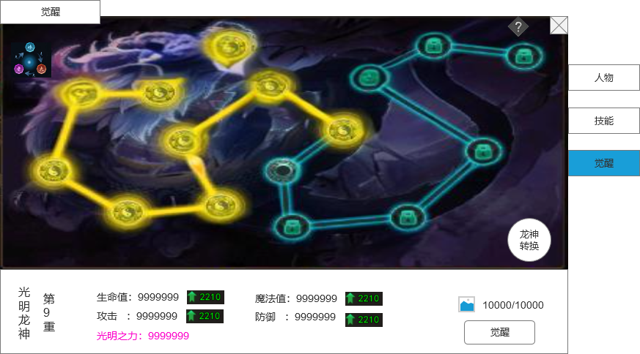
 |  | 1.功能标题与功能说明 |  |  | 1.功能标题与功能说明
 |  | ▶ | 显示标题文字 |  | ▶ | 显示标题文字
 |  | 2.关闭和帮助 |  |  | 2.关闭和帮助
 |  | ▶ | 关闭按钮：点击关闭界面 |  | ▶ | 关闭按钮：点击关闭界面
 |  | ▶ | 帮助按钮：点击打开通用帮助界面 |  | ▶ | 帮助按钮：点击打开通用帮助界面
 |  | 3.功能页签 |  |  | 3.功能页签
 |  | ▶ | 功能页签，页签会有多个，每个页签之间的间隔处理 |  | ▶ | 功能页签，页签会有多个，每个页签之间的间隔处理
 |  | ▶ | 需要有选中效果 |  | ▶ | 需要有选中效果
 |  | 4.背景图 |  |  | 4.背景图
 |  | ▶ | 根据光明、黑暗、混沌，需要3张匹配的背景图 |  | ▶ | 根据光明、黑暗、混沌，需要3张匹配的背景图
5
 |  | 5.元点和连接线 |  |  | 5.元点和连接线
 |  | ▶ | 和背景图匹配，需要10个元点和连线 |  | ▶ | 每一重分为10个点，每觉醒1次亮起1个点，激活10个点后刷新到下一重的10个点
 |  | ▶ | 根据背景图不同，需要3种连线图 |  | ▶ | 点和线都根据当前觉醒等级来显示是否亮起
 |  | ▶ | 元点和连线有点亮和未点亮2种状态 |  | 6.培养标题
 |  | 6.培养标题 |  |  | ▶ | 标题名字，如果用美术字，需要3种标题的字
 |  | ▶ | 标题名字，如果用美术字，需要3种标题的字 |  | ▶ | 当前选择觉醒的重数，用程序字即可
 |  | ▶ | 当前选择觉醒的重数，用程序字即可 |  | 7培养属性显示
 |  | 7培养属性显示 |  |  | ▶ | 根据配置表显示当前玩家等级的属性条目和具体属性，如果0级的时候显示0
 |  | ▶ | 显示属性条目和具体属性 |  | ▶ | 具体属性后面需要显示下级属性（用向上箭头和绿色字表现）
 |  | ▶ | 具体属性后面需要显示下级属性（用向上箭头和绿色字表现） |  | ▶ | 特殊属性需要特殊颜色
 |  | ▶ | 特殊属性需要特殊颜色 |  | 8.觉醒按钮和消耗显示
6
 |  | 8.觉醒按钮和消耗显示 |  |  | ▶ | 显示觉醒按钮，如果觉醒道具满足，点击则觉醒成功，界面刷新，觉醒等级+1，属性变化，觉醒元点变化。
7
8
9
 |  | ▶ | 显示觉醒按钮 |  | ▶ | 显示觉醒需要消耗的道具
 |  | ▶ | 显示觉醒需要消耗的道具 |  |  | 道具不足需要提示，并打开获取途径通用界面。
 |  | 9.龙神转换按钮 |  |  | 9.龙神转换按钮
 |  | ▶ | 点击按钮弹出二次提示框 |  | ▶ | 点击按钮弹出二次通用提示框“是否消耗道具XXX进行龙神觉醒转换？”
 |  | ▶ | 按钮样式需要区别于普通按钮 |  | ▶ | 如果玩家点确认，则界面切回觉醒选择界面，且在觉醒选择按钮的上方显示需要消耗的道具
 |  | 10.属性克制按钮 |  |  | 10.属性克制按钮
 |  | ▶ | 点击打开属性克制弹窗界面。 |  | ▶ | 点击打开属性克制弹窗界面，详情见下方
 |  | 11.人物头顶界面特殊显示 |  |  | ▶ | 具体克制关系：
 |  | ▶ | 觉醒激活后，在人物头上的名字前面，需要加上觉醒的图标显示（图标可以用克制关系图里的小图标） |  |  | 任何龙神属性都克制没有龙神属性的
 |  |  |  |  |  | 龙神属性相互克制关系：光明克制黑暗，黑暗克制混沌，混沌克制光明
 |  |  |  |  |  | 同属性之间没有克制关系
 |  |  |  |  | 11.属性克制计算
 |  |  |  |  | ▶ | 在战斗公式中需要加入龙神属性的计算

 | 属性克制界面
4
1
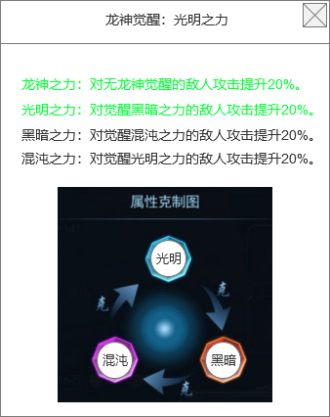
 |  | 1.功能标题与功能说明 |  |  | 1.功能标题与功能说明
 |  | ▶ | 显示标题文字和当前玩家激活的觉醒属性 |  | ▶ | 显示标题文字和当前玩家激活的觉醒属性
 |  | ▶ | 觉醒属性最好根据代表的属性不同颜色有区分 |  | ▶ | 觉醒属性最好根据代表的属性不同颜色有区分
 |  | 2.描述文字 |  |  | 2.描述文字
 |  | ▶ | 对属性克制的文字描述文本。 |  | ▶ | 对属性克制的文字描述文本。
 |  | ▶ | 当前生效的文本用绿色显示 |  | ▶ | 当前生效的文本用绿色显示
2
 |  | 3.属性克制图 |  |  | 3.属性克制图
 |  | ▶ | 根据光明、黑暗、混沌3个属性，同图例的形式表现 |  | ▶ | 根据光明、黑暗、混沌3个属性，同图例的形式表现
 |  | 4.关闭和帮助 |  |  | 4.关闭和帮助
 |  | ▶ | 关闭按钮：点击关闭界面 |  | ▶ | 关闭按钮：点击关闭界面

3

参考界面
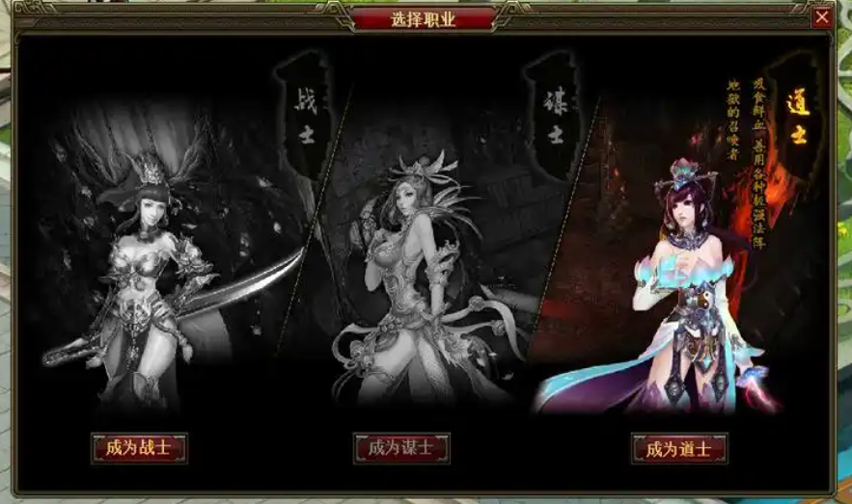
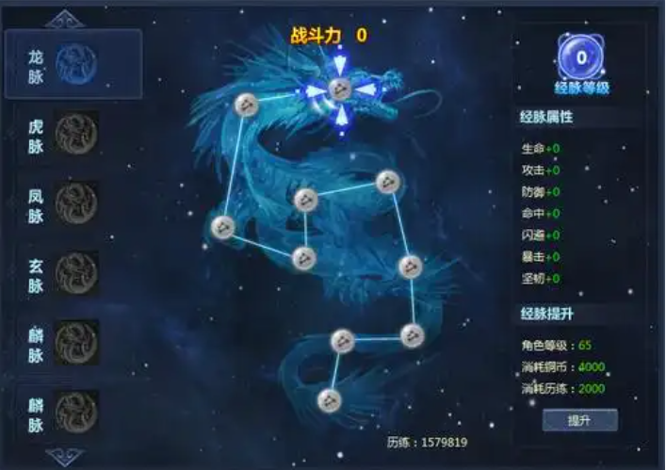
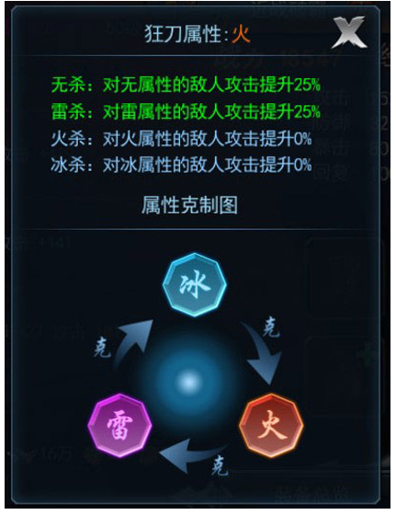
参考图

 | 参考游戏—

 |  | 选择觉醒的背景图参考

